Лист1
Название команды | Команда | Описание | Вопросы | Ответ | Особенности | Важные снимки
Дата-время | date | Выводит время и дату
Календарь | cal | Выводит календарь
Место на диске | df | Можно увидеть свободное место на диске
Место в оперативке | free | Можно увидеть свободное место в оперативнорй памяти
Завершение сеанса | exit | Завершение сеанса работы с терминалом
Текущий каталог | pwd | Выводит название текущего каталога
Переход в др. каталог | cd | Выполняет переход в другой каталог (cd /usr/bin) | Абсолютный путь, Относительный,Родительский каталог по отношению к рабочему. стр. 43-44 | При старте если указывает путь cd 11/22/33/44 без точки. Если надо погрузиться глуюже то узнаем какие файлы есть в папке 44 с помощью команды 'ls' и погружаемся cd ./55/66/77 и т.д. возращение на шаг назад '..' Если нужно вернуться в самое начало, пишем cd /
Список файлов в каталоге | ls или (ls -l выводит длинный формат "подробный") | Выводит список содержимых файлов в каталоге (ls или ls /"каталог" или ls ~ /"каталог" в данном случае выведет и домашний каталог и указаный ) |  |  | команда -параметры аргументы! Команда ls -lt выведет длинный формат ,где t отсортирует результат по времени изменения. ls -lt --reverse сделает фильтрацию ровно наоборот | 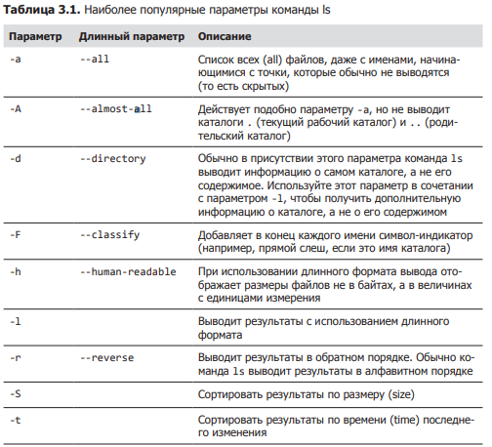 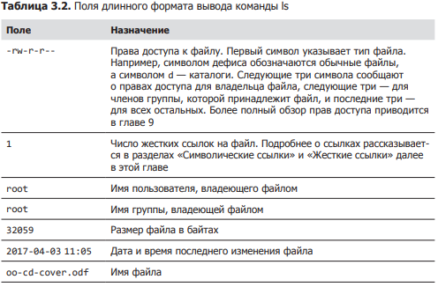
Тип файла | file | Определяет тип файла |  |  | Команда file выводит краткое описание содержимого файла. Например: file picture.jpg picture.jpg: JPEG image data, JFIF standard 1.01
Войти в файла | less | Выводит содержимое файла. Привер: less имя_файла |  |  | Чтобы выйти из программы less, нажмите клавишу Q . ВАЖНО ЕСЛИ НАРУШИЛИ РАБОТУ ОКНА ТЕРМИНАЛА НУЖНО ПРОПИСАТЬ RESET | 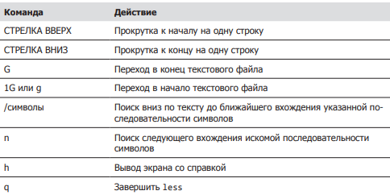
Просмотр файла | cat | Просмотреть текст в файле cat имя_файла
Обнвоить окно | reset |  | ЕСЛИ НАРУШИЛИ РАБОТУ ОКНА ТЕРМИНАЛА НУЖНО ПРОПИСАТЬ RESET
ПУТЕШЕСТВИЕ |  | 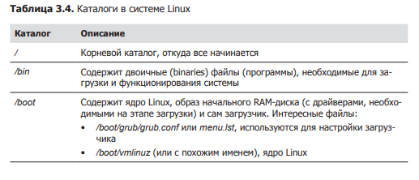 |  | 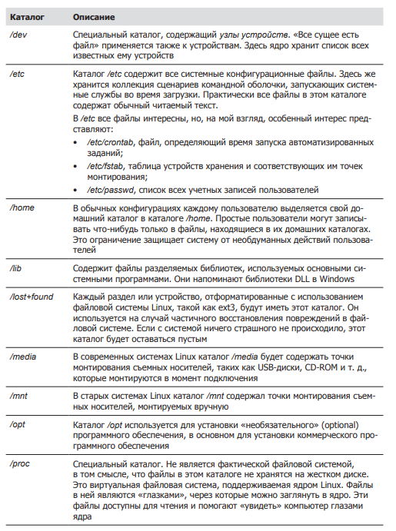 | 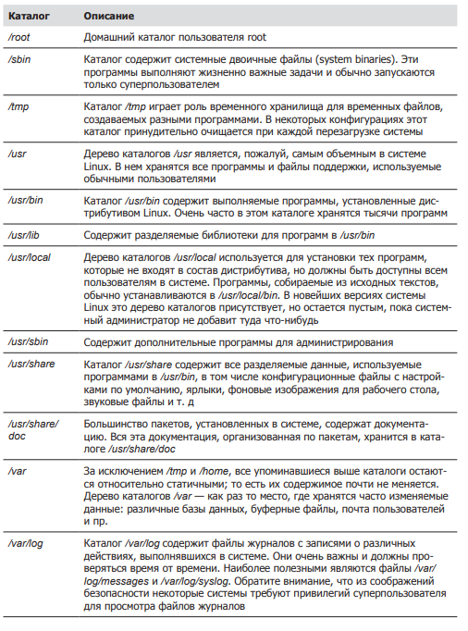
Копирование файла | cp | копирует файлы и каталоги |  |  | 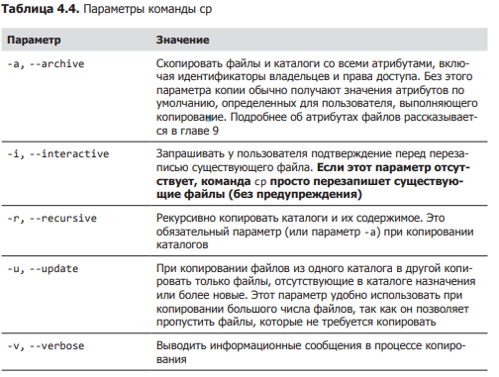 | 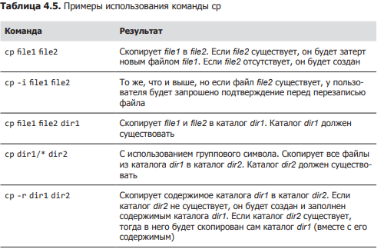
перемещает/переименовывает | mv | перемещает/переименовывает файлы и каталоги; |  |  | 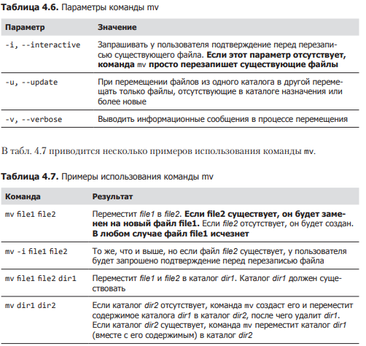 Если пишем mv file1 file 2 то произойдёт перименовывание в том случае если в репозитории нету file2, а если написать mv file1 home/file2 то произойдёт пермещение т.к. указан путь.
Создать каталог | mkdir | Создаёт каталоги
Создание ссылок | ln | Создаёт жесткие и символические ссылки In -s
Удаление | rm -r | Удаляет дериктории или файлы
Создание файла | touch | Создаёт фаил с разным расширением
установка файла | pkg или apt | установка программ | Пример установка приложения телеграм | 1. sudo add-repository ppa:atareao/telegram 2. sudo apt update 3. sudo apt (-y) install telegram
Описание команды | whatis ** | описывает что делает команда |  | Аналог man
Открытие и редактирвоание файла | nano | открывает фаил и редактирует |  |  | аналог GEDIT более старый , есть везде. PICO,VIM
От прав администратора | sudo | запускает действие от прав администратора
удаление программы | apt remove | Позволяет удалять приложение, рекомендуется использовать вместе с sudo
Переход между пользователями | sudo su или sudo (имя пользователя) | к админу 1 вариант к другому 2-ой
изменение прав доступа к файлу | sudo chown (группа пользователей: сам пользователь) имя файла | Позволяет изменять права доступа, обратить внимание на команду
поиск программы | apt policy имя программы | Позволяет искать данную программу в системе | открыть программу | просто прописать название например(firefox) | Если нужно токрыть программу в фоном режиме и продолжить работать с терминалом, в конце пишем firefox &
поиск файла | find . -type d(d папку или f фаил) -name(ищем по имени) "*.txt"(Не важно название, главное с расщирением txt) | Внимание на команду, использовать * почти как угодно
поиск фраз | greep (слово) имя файла | Позволяет искать похожие фразы или слова в данном файле
выключение системы | sudo shutdown -P(-P выключение, -r перезагрузка) время часы и минуты | позволяет выключить компьютер моментально или отложенно | ЗАКРЫТИЕ ПРОГРАММЫ ЧЕРЕЗ PKILL | pkill или xkill( появится крест и щёлкнуть на программу) Так же можно узнать ID программы написав pgrep "название программы"
диспетчер задач | top | запускает диспетчер задач что бы выйти ,надо нажать Q
отчёт по памяти | free лучше писать free -h | показывает сколько доступно памяти и сколько занято
заущенные программы | ps | показывает какие программы запущены
запущенные программый у всех пользователе | ps -aux | показывает совершенно все процессы у всех пользователей которые запущены |  |  | Можем найти конкретные процессы если дописать grep (ps -aux | grep (фраза )) p.s. Без скобок*
просмотр дерево файлов | tree | 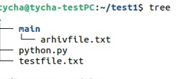
создание архива из папки | tar cf (название.tar) указать фаил | создаёт архив из папки , по типу ZIP только он не сжимает а позволяет сжать в будующем |  |  | Для ЛИНУКСА
просмотр архива | tar tf (название файла.tar) | Позволяет узнать что находится в архиве |  |  | Для ЛИНУКСА
разархивировать | tar xvf(название файла.tar) | Позволяет разархивировать тар файл |  |  | Для ЛИНУКСА
XZ сжатие папки .tar | xz | сжимает архивы в которых могут быть файлы и папки |  |  | Для ЛИНУКСА
разархивировать XZ | unxz название файла с расширением | даёт возможность разархивировать сжатый файл |  |  | Для ЛИНУКСА
Архивировать в GZIP, BZIP2 | gzip название файла с расширением | bzip2 тоже самое но лучше |  |  | Для ЛИНУКСА
разархивировать GZIP, BZIP2 | gunzip название файла с расширением | bunzip2 тоже самое но лучше |  |  | Для ЛИНУКСА
Архивация ZIP | zip -r (название будующего файла.ZIP) имя файла или папки | ХУДШИЙ АРХИВАТОР |  |  | для ВИНДОВСА
Разархивировать ZIP | unzip (название файла) |  |  |  | для ВИНДОВСА
скачать фаил из интернета | wget (url адрес)
утсановка программы | sudo dpkg -i(-i означает инсталл) название
запуск программы | google-chrome | например google-chrome | просто прописать название программы до версии
пинг | ping сайт | отслеживает пинг с сайтом, что бы выйти ctrl+c
пинг ограниченное количество | ping -c 10 сайт | пропингует сайт нужное колличество раз
проверка айпиадресов | host сайт | проверяет сам адрес, ipV6 и домены
проверка соединений на данный момент | netstat или netstat | unix | netstat | unix В таком случае даёт все соединеения свзяанные с unix
узнать инф. Нашего пк по сети | ifconfig | аналог ip addr show
информация по роутеры | rout
подключение к web серверу ssh | ssh | Для начала необходимо его установить командой sudo apt install openshh-server
открыть порт | sudo ufw allow 22 | allow отзначает разрешить ,а 22 это порт
просмотр всех пользователей | w
создание bash скрипта | nano bash_script-sh | Любое начало баш скрипта начинается с #!/bin/bash | Сам скрипт | результат
запуск скрипта bash | bash | всегда надо писать bash в начале . ДАЛЕЕ ПРИМЕРЫ | 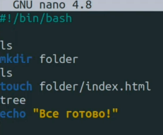 | 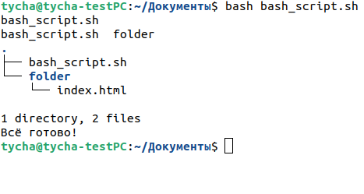

знакомтво с кодом |  |  | 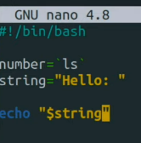 | Выведит на экран значение string, а именно hellо: ЗАМЕЧАНИЕ ,КОМАНДЫ ПИШУТСЯ В `` ТИЛЬДЕ | $0 хранит в себе название системы
сложение с синтаксисом баш | название=$((a+b)) |  | 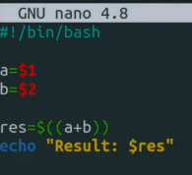 |  | Чтобы спросить у человека параметр, нужно указывать $1 $2 $3 и т.д. Любые действия выполняются в скобках $((…....)). Далее выводим командой echo "Результат: $res" _____ЕСЛИ НЕ УКАЗАТЬ ПАРАМЕТРЫ ПОСЛЕ ВЫПОЛНЕНИЯ КОМАНДЫ ТО ВЫПОЛНИТСЯ С 0
запросить переменную у пользователя | read -p "Чило:" название перменной
Условия | if elif else | Закрытие fi | 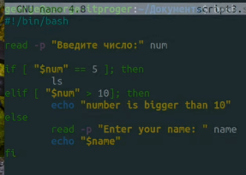 |  | ; then ОБЯЗАТЕЛЬНО ЗАКРЫТИЕ СТРОКИ УСЛОВИЯ.
Цыклы FOR |  |  |  | 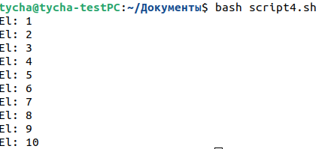 | Внимание на пробелы, ЗАКРЫТИЕ СТРОКИ do
Цыклы while |  |  |  |  | (-lt меньше , -gt больше)
функции |  | 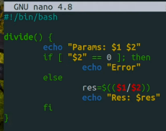 внизу дописал DIVIDE 10 2 и DIVIDE 10 0
УТИЛИТЫ | СЕТЕВЫЕ
Установленное оборудование | sudo apt install lshw | Покажет какое оборудование устновлено на пк | запуск sudo lshw -class network , красным конкретное устройство
Пинг | ping www.*****.ru(com и т.д.) | остановка ctrl+c | Пропингует сайт
Сведенья о маршрутизаторах | traceroute www.******.com | остановка ctrl+c | traceroute даёт сведенья об ip адресах маршрутизаторов через которые проходят данные от моей системы до конечной |  | Если есть звёздочки, то можно сделать так же но с -I (traceroute -I www.******.com) "I с большой" Так же можем посмотреть через какой IP провайдер осуществляет доступ к лобальной сети | 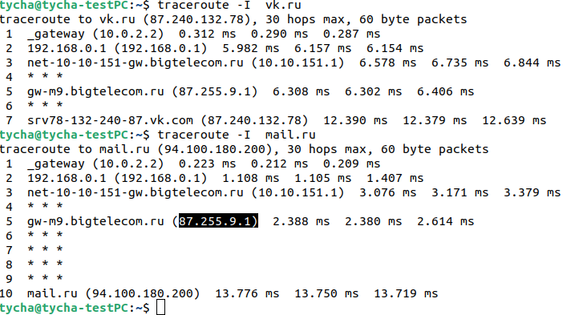
Общая информация о сети | 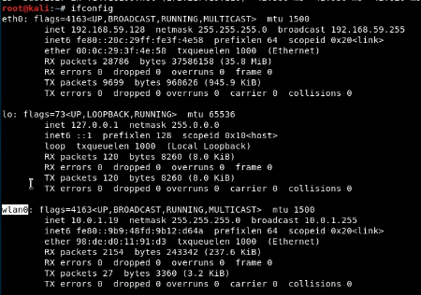 ifconfig ,Аналог ip l или лучше ip a |  |  |  | eth0 (enp0s3) - проводное соединение lo - петлявой интерфейс(используется для диагностики самим ПК) wlan0 - безпроводная связь. Важно Названия будут немного изменены в зависимости от самого линукса | Если в подключении написано RUNNING - подключение активно и пропускает трафик, BROADCAST - широковещательное соединение , INET - это ip адрес протакола ipvs4, NETMASK - маска подсети, INET6 - это ip адрес протакола ipvs6, ETHER - адрес сетевой карты
Таблица маршрутизации | ip rout show |  |  |  | default via 10.0.1.1 - ip адрес машег маршрутизатора, link src 10.0.1.19 - нашь IP, 10.0.1.0/24 - наша подсеть
Отключение и включение интернета | ip link set (название подключения из п.72) down или up (Отключить или включить) | Проверить можно командой п.72
сменить IP | ifconfig (или ip п.72) (название подключения п.72) wlan0 10.0.1.100(или любой другой) | Так же можно изменить любой сетевой параметр маску и тд
смена мак адреса сетевой карты если решили похулиганить.Заметание следов |  | Сначала отключаем сетевой адаптер п.74, далее ifconfig wlan0(название подключения) hw ether(название макадреса) 92:de:d1:10:92:d7(От болды) | можно проверить п.72
Контроль за состоянием сети | netstat | п.52 | Данный счётчика трафика netstat -i |  |  | RX-OK -это общее количество пакетов получных интерфейсом, TX-OK - это пакеты пропущенные через интерфейс с момента активации, ERR-ошибки,главное что бы не больше 5%(иначе говорит о проблеме соединения или сетевой картой)
GIT-HUB |  | шпаркалки | https://agladky.ru/blog/git-cheat-sheet/
установка GIT | sudo apt-get install git |  | создание репозитория на гите через сайт
создание нового репозитория git | git init | это первая команда которую необходимо запустить при запуске нового проекта
сохранение git | git add (.) |  | делает все файлы готовымит для комита |  | git add [файл] - (можно без скобок)конкретный файл, git add '*.txt' - все файлы с расширением .txt,
проверка статуса git | git status | проверяет все файлы готовымит для комита
комитим файл с коментарием | git commit -m 'добавили фаил index1.php' | добавляет коммит и -m добавляет коментарий
добавить сылку куда загружать файл | git remote add origin (ссылка на репозиторий в гите)
добавление user.name и user.email | git config --global user.name "Ivan" | git config --global user.email "neromail08@mail.ru" | name установит имя которое будет прикреплено к коммиту | email установит емаил который будет прикреплён к комиту
обновлять ветку с таким же именем что и локальная при изменениях | git config --global push.default simple
Запушить текущую ветку в удалённую ветку | git push | запушить афйл в новую ветку | git push --set-upstream origin (имя новой ветки)
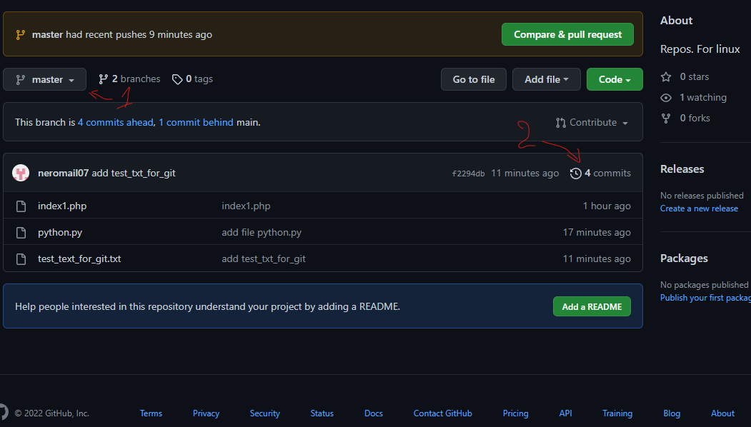
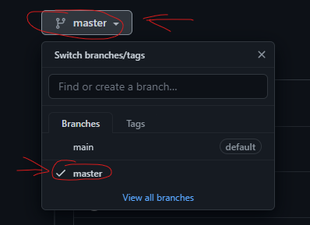
переместиться в комите по времени | git chekout | Необходимо скопировать номер комита(Хеш) с гит хаба |  | Например если зайти в репозиторий с комитами и просмотреть все комиты , далее скопировать номер комита и прописав команду git chekout f2294db4fe6b649b76a7f4485c28961d89bd9172 получим состояние работы на момент создания или редактирования данного файла который выбрали | вернуться обратно можно командой git checout master(название ветки) | проще говоря перемещение в времени по работе с репозиторием

переместить на текущее состояние | git checout master | внимание на п.88
если потерялись в пространстве | git branch | Показывает в какой ветке мы находимся. На данный момент обучения создана одна ветка (master) |  |  | Если мы до этого переходили на какой то другой коммит и введём команду git branch, то увидим что находимся под конкретным комитом в ветке масте.
откатить изменение файла если добавили через git add но не загрузили на git_hub | git stash | Если мы отредактировали файл и добавили его в комит но не загрузили, то возможно откатить изменения файла на данном этапе |  |  | Важно откатятся все изменения которые будут указаны в git status
Учёба-тесты с гитом | 3-ий комит , тест залива
Порядок залива обновлённых файлов с использованием комита в уже созданном репозитории | 1.git add . Или название файла - по необходимости | 2.git commit -m 'коментарий' | 3. git push origin (назвение ветки)
Что бы добавлятьи прсомотривать | git remote add origin (ссылка на репозиторий в гите) п.84 | git remote -v
создание ветки | git branch (название ветки)
перекулючение между ветками | git checkout имя ветки
как создать репозиторий в гите с 2-мя ветками | 1.создаём репозиторий на гите с галочкой readme | 2. создаём 1-ую папку локально и прописываем git init п.80 | 3.git remote add (origin это имя ХУЙ ЗНАЕТ ЧТО) (ссылка на репозиторий в гите) куда будут загружаться файлы | 4.добавляем файлы через git add 5.git commit -m "коментарий" 6.создать ветку git branch (название) | 7. переключиться на ветку git checkout(название) 8. git push --set-upstream origin (название ветки) | ВАЖНО ОБНОВЛЯТЬ ФАЙЛЫ ПРОЧТО ТЧЕРЕЗ git push
получения файлов GIT с другого пк | 1. git clone (ссылку на репозиторий) | 2. git checkout (название ветки) далее обновить папку и всё появится

